Napoli
Bagerkokkens Pizza Napoli

Af Per Milkovic-Bangert's opskrift

Ingredienser |  | Total dej 1656 g | Hydration 63% | Din skalering |  | Skalerede ingredienser
1,000 | g mel tipo 00 (til lang hævetid) |  | 100% | Antal pizzaer | 6 | 978 | g tipo 00 (til lang hævetid)
630 | g/ml. kold vand (5°) |  | 63% | Dej pr. pizza | 270 | 616 | g/ml. kold vand (5°)
25 | g salt |  | 2.5% | Total dej | 1620 g | 24 | g salt
1.0 | g frisk gær |  | 0.10% |  |  | 1.0 | g frisk gær

Opskrift

Dag 1

1 | Mel og ca. 95% af vandet røres let sammen til dejen samler sig (gerne i hånden). |  |  |  |  |  | 978 g. mel, ~585 ml. kold vand (5°)
2 | Lad dejen hvile ved stuetemperatur i 40-60 min. (autolyse).
3 | Tilføj salt og resten af vandet. Rør salten godt ud. |  |  |  |  |  | 24 g. salt, ~31 ml. kold vand (5°)
4 | Tilføj gær. |  |  |  |  |  | 0,98 g frisk gær
5 | Ælt videre ved lav hastighed i 5 min.
6 | Hvile i 10 min.
7 | Ælt videre ved lav hastighed i 5 min.
8 | Dejen virkes nu op til en bolle indtil overfladen virker jævn.
9 | Lad dejen hvile i 24 timer ved stuetemperatur i lufttæt beholder.

Dag 2
10 | Del dejen i 6 klumper af ca. 270 g. med f.eks. en bagespatel.
11 | Dejklumperne strammes op til kugler ved at folde oversiden ind i bunden af dejen.
 | Gentag indtil overfladen virker jævn. Husk at få "lukket" i bunden af dejen.
12 | Klap evt. dejkuglerne med olie (så overfladen ikke tører ud) og placer dem i en hævekasse eller bradepande.
13 | Lad bollerne hvile yderligere 24-72 timer i køleskab i lufttæt beholder.

Dag 3-5 (afhængig af hvor lang du lader dejen hvile)
14 | Tag dejen ud af køl 3-4 timer før brug - så tempererer dejen og bliver nemmere at arbejde med.
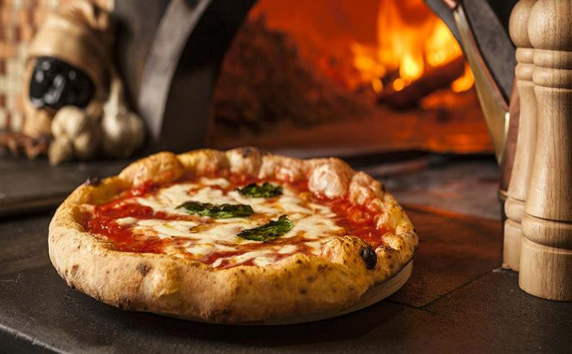

Diverse
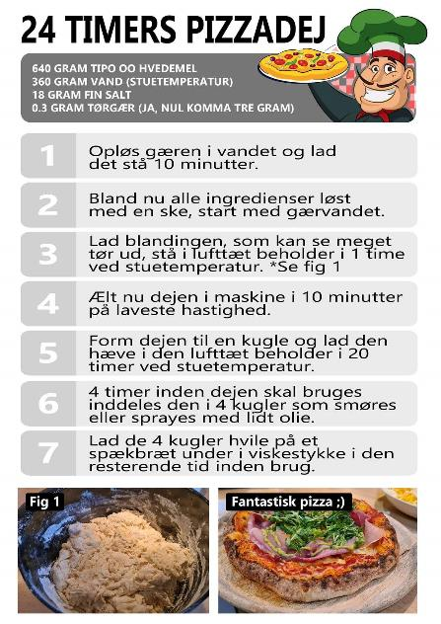

Dough Fermentation calculator
Skal åbnes i Google Chrome

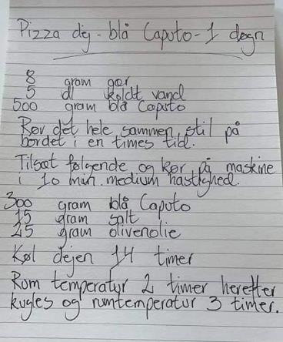

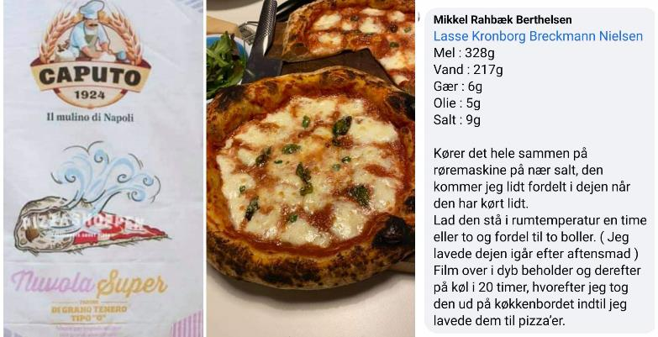

Tomatsauce
Pizza sauce (Authentic Italian Style)

https://www.christinascucina.com/best-pizza-sauce-recipe-no-cook-authentic-italian-style/

Mængde: 3-4 pizzaer. |  | Forberedelse: 0 min. | Totaltid: 5 min

Ingredienser
• | 1 dåse (400g.) hakkede tomater af høj kvalitet (f.eks. Mutti eller San Marzano)
• | 3 tsk. extra olivenolie af høj kvalitet.
• | 1/2 tsk havsalt.
• | 2-3 fingerspidser tørret oregano.
• | 2-3 blade frisk basilikum, revet i små stykker.
• | Evt. et fed hvidløg.

Instruktion
1. | Bland alle ingredienserne i en skål og rør dem godt sammen.
2. | Smag til med havsalt.

Noter
• | Saucen kan også laves med friske tomater, som moses med hånden.
 | (fjern skindet først - blancher tomaterne og læg dem i koldt vand).
• | Bruger du flåede tomater, så dræn dem og knus dem med hænderne.
• | Ønsker man en mere jævn sauce, kan man give den en omgang med blenderen.
• | Saucen kan holde sig i køleskabet op til 3 dage. Kan også fryses ned i en måned.

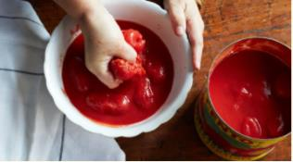
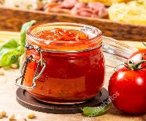

Tomat sauce (Authentic Italian Style)

Det siges at en autentisk pizza-sauce ikke skal koges, så dette er mere en all-round tomat sauce.
https://www.insidetherustickitchen.com/authentic-italian-tomato-sauce-quick-easy-delicious/

Mængde: 3-4 pizzaer. |  | Forberedelse: 2 min. | Totaltid: 10 min

Ingredienser
• | 1 dåse (400g.) hakkede tomater af høj kvalitet (f.eks. Mutti eller San Marzano)
• | 1 finthakket hvidløg.
• | 1 tsk. tørret oregano.
• | 1 håndfuld frisk persille - hakket
• | 1 lille håndfuld frisk basilikum - hakket
• | 2 spsk. vand
• | 1 spsk. olivenolie
• | Evt. 1 tsk. balsamico eddike af høj kvalitet.
• | Havsalt

Instruktion
1. | Hæld 1 tsk. oliven olie i en stegepande og varm op.
 | Tilsæt hvidløg og oregano. Steg i 30 sekunder og tilføj persille og basilikum,
 | samt evt. 1 stk. balsamico.
2. | Steg endnu 30 sekunder og tilføj derefter tomater og en knivspids salt.
3. | Tilføj 2 spsk. vand i den tomem tomat-dåse og tilføj dette til saucen.
4. | Kog det hele i 1 minut og brug derefter en kartoffelmoser for at mose tomaterne.
 | Du kan også bruge en blender, hvis du vil have saucen endnu mere jævn.
5. | Lad det simre i 8 minutter og rø jævnligt i det.
 | Sluk for komfuret og smag saucen tilmed salt og evt øvrige krydderier.

Noter
• | Er god til pasta, pizza eller et stykke ciabatta-brød.
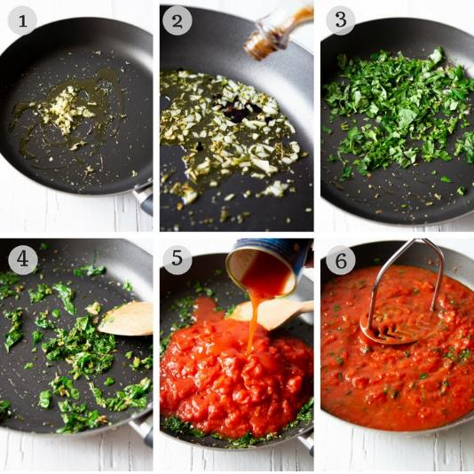

Toppings
Find mere inspiration her: 50 Most Popular PIZZAS in the world

Pizza alla caprese | Pizza alla capricciosa
Tomatsauce | Tomatsauce
Frisk mozzarella (i tynde skiver) | Røget skinke
Tomater (i tynde skiver) | Solmoden tomat
Hvidløg (i tynde skiver) | Champignon
Frisk basilikum | Hvidløg
Olienolie | Frisk mozarella
Friskkværnet peber | Frisk basilikum
 | Olivenolie
Bred et tyndt lag tomatsauce på. Skær mozzarella, | Friskkværnet peber
tomater og hvidløg tyndt. Fordel det på pizzaen
sammen med hele basilikumblade. I ovnen med | Bred et tyndt lag tomatsauce på. Skær champignon,
pizzaen. Tag pizzaen ud, dryp med olivenolie, og | tomater og hvidløg tyndt og skær mozarella i skiver.
kværn peber over. | Fordel skinke og de øvrige ingredienser på pizzaen
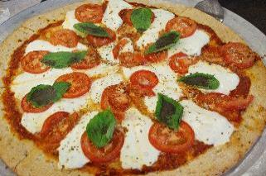
 | sammen med hele basilikumblade.
 | Bag i ovnen og dryp herefter med olivenolie og
 | kværn peber over.

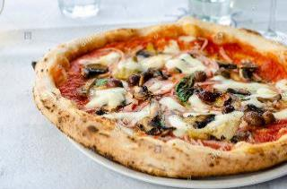

Pizza bianca
Ricotta-ost
Parmesan-ost
Mozarella
Pinjekerner | Pizza ai carciofi
Hvidløg | Artiskokhjerter
Friske rosmarin-kviste | Olivenolie
Olivenolie | Pecorino-ost
Flagesalt | Valnødder
Friskkværnet peber | Flagesalt
 | Friskkværnet peber
Bred et lag ricottaost på pizzaen. Riv parmasanost | Frisk timian
over og læg skiver af mozzarellaost og
pinjekerner på. Skær hvidløgene i tynde skiver og | Lad artiskokhjerterne dryppe godt af. Del dem og
hak rosmarinen fint. Drys det over pizzaen og dryp | steg dem gyldenbrune i olivenolie.
med olivenolie samt krydr med salt og peber. | Riv pecorino-osten og hak nødderne groft.
 | Smør pizzaen med tomatsauce. Fordel artiskokker,
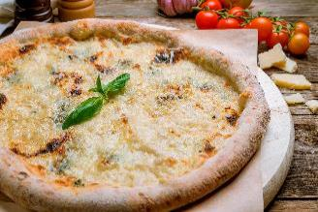
 | pecorino-ost, og valnødder på pizzaen.
 | Bag i ovnen og dryp herefter med olivenolie og
 | kværn peber over. Pynt med timian.
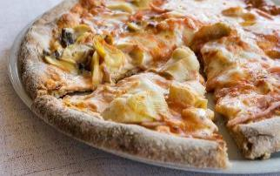

Pizza ai quattro formaggi
Tomatsauce
400 g blandede oste
- taleggio, fontina, parmesan, gorgonzola. | Kartoffel Jalapeño Pizza med hvidløgssauce (bianca)
Valnødder | Kartofler, tyndskårene
 | Jalapeños, gerne frisk tyndskåret
Riv de hårde oste og del taleggio og gorgonzola i | Mozzarella
mindre stykker. Fordel tomatsauce og derefter ost og | Hvidløg
groft hakkede valnødder. Bag | Olivenolie
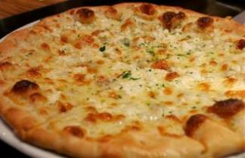
 | Hvidløgssauce
 | Blend 120 ml olivenolie med 4 fed hvidløg

 | Smør et lag af hvidløgssaucen på pizzabunden.
 | Fordel kartoffel, jalapeño og ost. Bag.
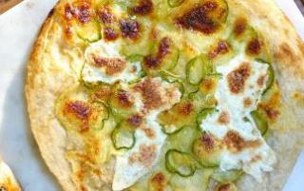

Pizza al prosciutto crudo (o bresaola)
Tomatsauce
Mozarella
Prosciutto Crudo (parmaskinke el. anden lufttørret)
Ruccola salat
Parmasan flager | Pizza prosciutto cotto e funghi
Ekstra jomfru olivenolie | Tomatsauce
 | Revet mozarella
Bred et tyndt lag tomatsauce på pizzaen og tilføj | Prosciutto cotto (kogt skinke i god kvalitet)
mozzarella og bag pizzaen. | Champignon
Tag den ud når den er færdig og fordel prosciutto,
ruccola salat og parmasan-skiber. Dryp med olivenolie. | Bred et tyndt lag tomatsauce på pizzaen.
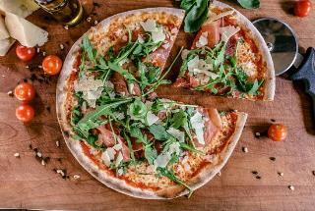
 | Fordel kogt skinke, champignon og revet mozzarella
 | og bag pizzaen.
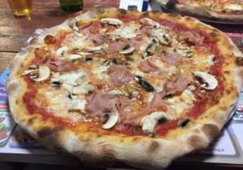

Pizza Margherita
Tomatsauce
Mozzarella
Frisk basilikum | Pizza Marinara
 | Tomatsauce
Bred et tyndt lag tomatsauce på pizzaen. | Hvidløg
Fordel mozzarella og basilikum. Bag. | Oregano
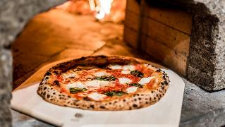
 | Frisk basilikum
 | Ekstra jomfru olivenolie

 | Bred et tyndt lag tomatsauce på pizzaen.
 | Skær hvidløgene i tynde skiver og fordel på pizzaen.
 | Drys med tørret oregano og dryp cirkulær med
 | olivenolie. Tilfør enkelte basilikumblade. Bag.
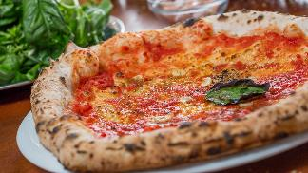

Pizza Diavola
Tomatsauce
Stærk salami i skiver
Mozzarella
Basilikum
Evt. jalapeños eller anden chili for super spicy

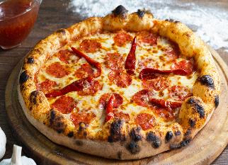
Smør et fornuftigt lag tomatsauce på og fordel nu
salami, mozzarella og basilikum på den. Bag | Pizza al salame piccante
 | Tomatsauce
 | Hvidløg
 | Mild rød chili
 | Mozarella
 | Krydret salami i skiver
 | Frisk organo
 | Olivenolie
 | Flagesalt
 | Friskkværnet sort peber

 | Skær hvidløg og chili i tynde skiver og skær
 | mozzarella i skiver.
 | Bred et tyndt lag tomatsauce på. Fordel salami,
 | hvidløg, chili, mozzarealla og oregano på pizzaen.

